Iteracion 1
Identify Design Concerns
Atributos seleccionados |  |  |  |  |  |  | #No. Orden
En caso de falla, el sistema debe volver a estar en funcionamiento en un plazo no mayor a 1 hora. |  |  |  |  |  |  | 1
Las interfaces graficas de las aplicaciones moviles y de escritorio deben manejarse independientemente. |  |  |  |  |  |  | 2
En caso de cambiar el API para geo-localización por Bing Maps, el cambio debe realizarse en no más de 8 horas, por un desarrollador. |  |  |  |  |  |  | 3
Se utilizaran tecnologias .NET, HTML5 y Javascript. |  |  |  |  |  |  | 4
Decision Category |  | Arquitecturally Significant Requirements
 |  | Disponibilidad | Modificabilidad | Rendimiento | Seguridad | Usabilidad | Interoperabilidad
EARLY DESIGN DECISIONS | Allocation of Responsabilities | Recuperacion | Aplazar binding time
 | Coordination Model |  | Localizar los cambios |  |  | Separar UI | Locate
 | Data Model |  | Preveer efecto en cadena
 | Management of Resources
 | Mapping among Arquitectural Elements
 | Binding Time Decisions
 | Choice of Technology |  |  |  |  |  | Utilizacion .NET, HTLM5

Restricciones |  |  | VISTA 1
Utilizar Ruby on Rails
HTML5, CSS3 y Javascript.
VIEW
Responsive design

CONTROLLER
Model
Database
Patrón a utilizar
MVC
El patrón aísla "lógica de dominio" (la lógica de la aplicación para el usuario) de entrada y presentación (GUI), permitiendo desarrollos independientes, pruebas y mantenimiento de cada uno.
API

 |  |  | Evaluar el diseño
 |  |  | Tipo de cambio |  |  |  |  | Propagación
 |  |  | Realizar cambio en la interfaz de usuario |  |  |  |  | NO
 |  |  | Cambio en el modelo de datos |  |  |  |  | SI
 |  |  | Localizacion en tiempo de corrida |  |  |  |  | NO
 |  |  | Niveles de acceso API |  |  |  |  | NO

Asignación de responsabilidades
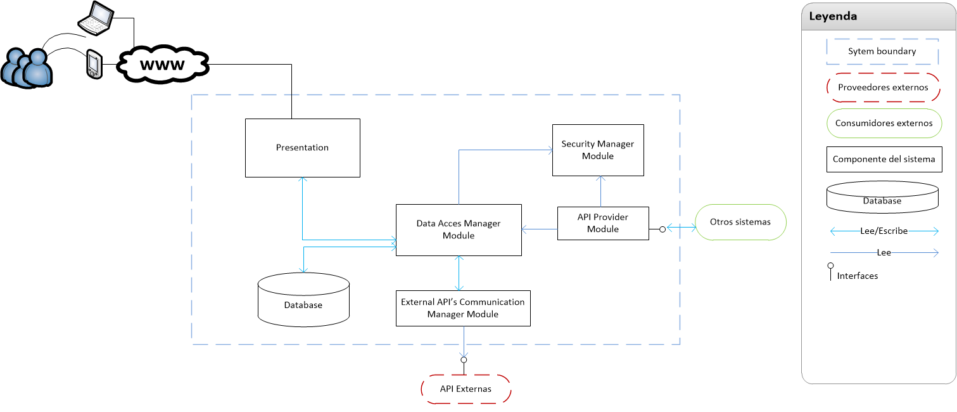
- Administrar usuarios, roles y perfiles.
- Gestion niveles de acceso.

- Ingreso de solicitudes/averias.
- Muestra la data del sistema (Inventario, cola de solicitudes).

- Proveer interfaces de acceso para suplidores externos.
- Proveer interfaces para acceso desde otros sistemas.
- Maneja el accesos a las bases de datos.
- Persistencia de los datos.
- Maneja la interaccion con las API' externas (Google Maps, Facebook y Twitter)

Iteracion 1 - Test
Tipo de análisis | Observaciones
Modificabilidad | El modulo External API Communication Manager, debe dividirse para garantizar el bajo acoplamiento.
Modificabilidad | El Presentation Layer debe contemplar el UILayer para Mobiles y el UILayer para la aplicacion de web.
Disponibilidad | No se contempla contener informacion en cache para garantizar la disponibilidad si no hay conexion.
Interoperabilidad | Se escogio REST para las API que provee el sistema, mejor rendimiento y escalabilidad, permite mas formatos de data, y puede ser cacheable.

Vista resultante luego de pruebas (Diseño final)
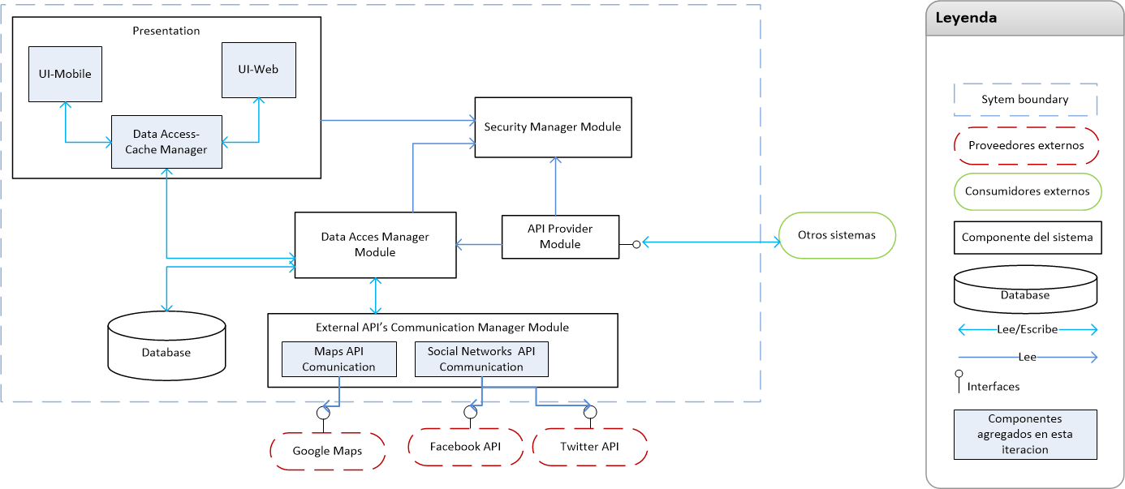
 |  | Interfaces
Design decision category | Actions | From element | To element | Interface
Allocation of Responsabilities | Dependencia entre elementos. Se dividieron las responsabilidades en los modulos de Presentacion y External API Communication | Cache | Database Access Manager | Obtener data. Actualizar data.
Coordination Model | Comunicacion entre los diferentes elementos. Interfaces ente elementos del sistema. Interfaces externas. Autenticar usuarios, autorizar usuarios. | Otros sistemas externos | API Provider | Obtener data. Ingresar eventos.
Data Model | Mecanismo de acceso a data desconectado. | Security Manager | Presentation | Provee niveles de acceso por usuario.
Choice of Technology | Se escogio REST para la confeccion de las API |  | API Provider | Provee niveles de acceso por usuario.
 |  | External API | Data Access Manager | Actualizar data.
 |  | API Provider | Data Access Manager | Obtener data. Actualizar data.

Iteracion 2
Identify Design Concerns
Atributos seleccionados |  |  |  |  |  |  | #No. Orden
Se debe permitir agregar interracciones con otras API de redes sociales con el sistema. En no mas de 8 horas/hombre. |  |  |  |  |  |  | 1
Los tweets deben mostrarse en no mas de 10 segundos. |  |  |  |  |  |  | 2
Cargar un evento no debe durar mas de 4 segundos. |  |  |  |  |  |  | 3
La ubicacion del servidor de base de datos debe poder cambiarse sin causar cambios mayores, y sin necesidad de cambiar codigo. |  |  |  |  |  |  | 4
El sistema debe proveer un modulo para administracion de usuarios. |  |  |  |  |  |  | 5
Decision Category |  | Arquitecturally Significant Requirements
 |  | Disponibilidad | Modificabilidad | Rendimiento | Seguridad | Usabilidad | Interoperabilidad
EARLY DESIGN DECISIONS | Allocation of Responsabilities | Prevencion | Aplazar binding time
 | Coordination Model |  | Localizar los cambios | Manejo de recursos |  |  | Locate
 | Data Model |  | Preveer efecto en cadena | Demanda de recursos
 | Management of Resources
 | Mapping among Arquitectural Elements
 | Binding Time Decisions
 | Choice of Technology |  |  | Incrementar recursos disponibles |  |  | Usar REST WS

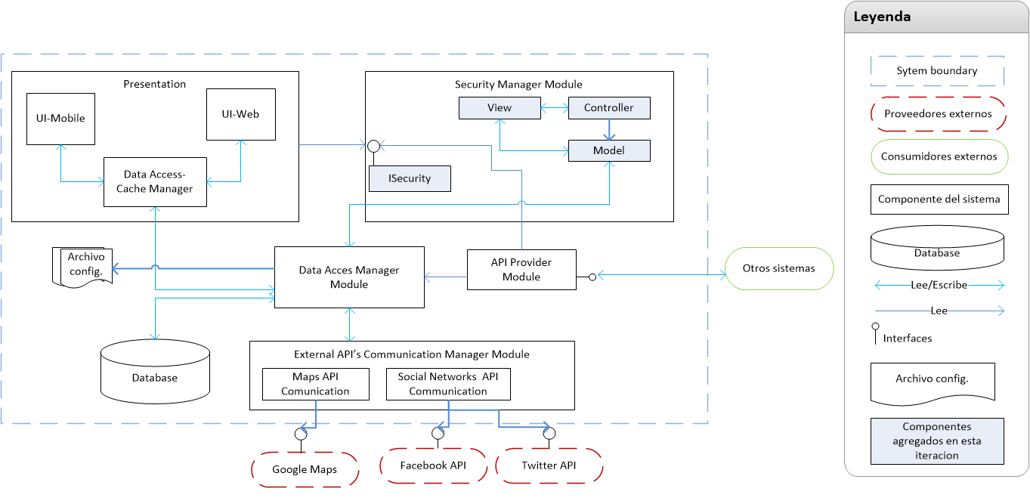
Design decision category | Actions
Choice of Technology | Utilizar equipos con procesadores i7 a 64bit, con Windows Server 2008 R2, para todos los servidores . Instalar Servidores de base de datos con load Balancing y SQL Server 2008 R2. Utilizara ASP.NET MVC para el administrador de usuarios.
Binding time decisions | Utilizar archivos de configuración
Data Model/ Allocation of Responsabilities | Se creara el modulo de administracion de usuarios en MVC.
Choice of Technology | Se utilizara .NET Framework 4 y ASP. NET MVC 4, para la creacion del modulo de administracion de usuarios.

Evaluar el diseño
Tipo de cambio |  | Propagación
Realizar cambio en la interfaz de usuario |  | NO
Cambio en el modelo de datos |  | SI
Cambiar ubicacion de servidor de base de datos |  | NO
Niveles de acceso API |  | NO
Cambios en interfaz de usuario Adm Usuarios |  | NO

Iteracion 2 - Test
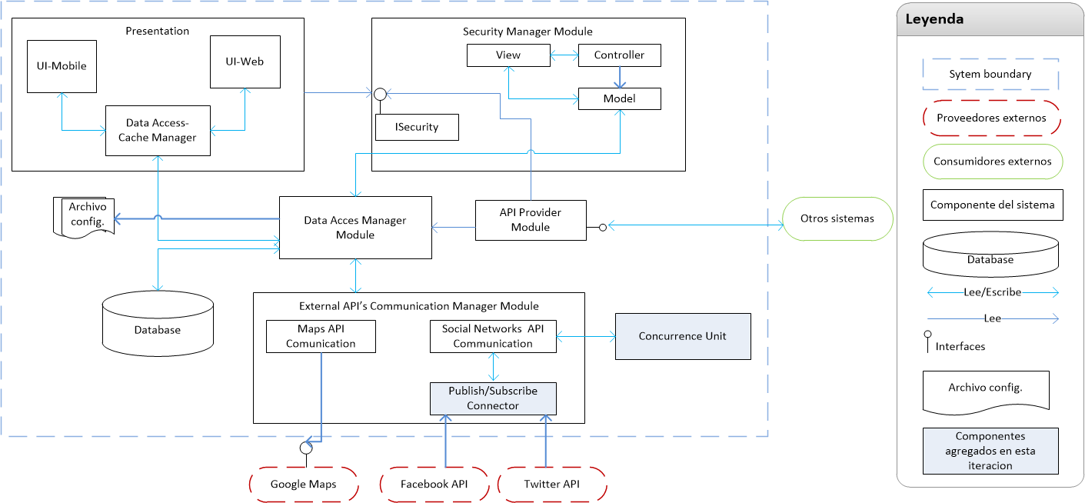
 |  | Interfaces
Tipo de análisis | Observaciones | From element | To element | Interface
Rendimiento | Se agregara la unidad de concurrencia, esta se encargara de manejar los request asincronos que se realizan a las API Externas. | Publish--subscribe connector | Social Network API | Envia mensajes que provienen de Facebook API y Twitter API.
Modificabilidad/Extensibilidad | Se agrego un conector publish-subscriber, para los API de Social Network. De este modo se garantiza la modificabilidad, y se disminuye la dependencia.

